機能概要
機能概要 |  | 業 務 | フロント | 機 能 | 住宅補助費申請承認 |  | 作成者 | 伊根 | 作成日 | 2015-12-28
 |  | 処 理 | 承認ワークフロー | 処理種別 | オンライン |  | 修正者 | 片桐 | 修正日 | 2022-10-03

 | 機能概要 |  |  |  |  | データフロー
 | スタッフ（各社厚生担当）が、社員の住宅補助費申請を参照・一時保存・承認・否認する。

テーブル
テーブル
住宅補助費申請承認
 | 前提条件・制約事項・運用上の留意事項
 | 「ED_外部機能仕様（KSED-FRH03（メールアドレス申請承認））機能概要-01」を参照する。

・住宅補助費申請
・住宅補助費申請家族情報
・住宅補助費申請添付書類
・住宅補助費申請確定分
・業務項目ワーク
・申請承認
・承認ルート
・承認ステップ
・社員情報
・住宅補助費支給額定数
・会社マスタ
・組織マスタ
・家族情報
・業務日付
・住宅補助定年定数
・都道府県
・会社別地域区分定数
・住宅補助費申請
・住宅補助費申請確定分
・業務項目ワーク
・申請承認

 | セキュリティ要件
 | ・利用権限 各社厚生担当 ・セキュリティ範囲 各社

画面遷移図
機能概要 | 業 務 | フロント | 機 能 | 住宅補助費申請承認 | 作成者 | 伊根 | 作成日 | 2015-12-28
 | 処 理 | 承認ワークフロー | 処理種別 | オンライン | 修正者 | 杉山 | 修正日 | 2016-05-12

住宅補助費申請承認詳細画面
FRH10S01

「ED_外部機能仕様（KSED-FRH03（メールアドレス申請承認））画面遷移図-01」を参照する。

画面レイアウト
画面レイアウト |  |  |  | 業 務 | フロント | 機 能 | 住宅補助費申請承認 |  | 作成者 | 伊根 | 作成日 | 2015-12-28
 |  |  |  | 処 理 | 承認ワークフロー | 処理種別 | オンライン |  | 修正者 | 片桐 | 修正日 | 2022-10-03

 | 画面名 |  | 住宅補助費申請承認内容詳細画面 |  |  | 画面ＩＤ |  | FRH10S01

 |  | 住宅補助費申請承認内容詳細
住宅補助費申請内容

 | 申請画面の表示のみ版 （補足説明１．参照）

画面項目仕様
画面項目仕様 |  |  |  |  | 業 務 | フロント |  |  |  |  |  | 機 能 |  | 住宅補助費申請承認 |  |  |  | 作成者 | 伊根 | 作成日 | 2015-12-28
 |  |  |  |  | 処 理 | 承認ワークフロー |  |  |  |  |  | 処理種別 |  | オンライン |  |  |  | 修正者 | 片桐 | 修正日 | 2022-10-03

 | 画面名 |  | 承認詳細画面 |  |  |  |  |  |  |  |  | 画面ＩＤ |  |  | FRH10S01

 | 項番 | 画面項目名 |  | 入力形式 |  |  | 属性 | 桁数 |  | 共通チェックID | 入出力 |  | 必須 | 初期値 |  | 英語 対応 | 編集仕様／処理概要
 |  |  |  |  |  |  |  | 最小 | 最大
 | 01 | 経過措置該当 |  | テキスト（入力枠なし） |  |  | Ｎ | 0 | 6 | － | 出力 |  | － | － |  | － | 申請者の年度末年齢が経過措置期間に該当する場合、"経過措置該当"のメッセージを表示（太文字）する。

 | 02 | 年齢 |  | テキスト（入力枠なし） |  |  | 9 | 0 | 2 | － | 出力 |  | － | － |  | － | 申請者の年度末年齢を表示する。

 | 03 | 出向元会社（会社コード） |  | テキスト（入力枠なし） |  |  | X | － | 6 | － | 出力 |  | － | － |  | － | 申請者の出向元会社コードとして［社員情報．出向元会社コード］を表示する。

 | 04 | 出向元会社（会社名） |  | テキスト（入力枠なし） |  |  | Ｎ | － | 36 | － | 出力 |  | － | － |  | － | 申請者の出向元会社コードを基に［会社マスタ．会社正式名称（厚生）］を表示する。

 | 05 | 出向元組織（組織コード） |  | テキスト（入力枠なし） |  |  | X | － | 8 | － | 出力 |  | － | － |  | － | 申請者の出向元組織コードとして［社員情報．出向元組織コード］を表示する。

 | 06 | 出向元組織（組織名） |  | テキスト（入力枠なし） |  |  | Ｎ | － | 100 | － | 出力 |  | － | － |  | － | 申請者の出向元組織コードを基に［組織マスタ．組織名］を表示する。

 | 07 | 未婚/既婚 |  | テキスト（入力枠なし） |  |  | Ｎ | 0 | 2 | － | 出力 |  | － | － |  | － | 申請者の未婚/既婚を設定する。

 | 08 | 家族氏名 |  | テキスト（入力枠なし） |  |  | Ｎ | 0 | 61 | － | 出力 |  | － | － |  | － | 申請者の家族情報を氏名を表示する。

 | 09 | 家族続柄 |  | テキスト（入力枠なし） |  |  | Ｎ | 0 | 10 | － | 出力 |  | － | － |  | － | 申請者の家族情報の続柄を表示する。

 | 10 | 税扶養 |  | テキスト（入力枠なし） |  |  | Ｎ | 0 | 2 | － | 出力 |  | － | － |  | － | 申請者の家族情報の税扶養有り無しを表示する。

 | 11 | 地域区分 |  | プルダウン |  |  | － | － | － | － | 入力 |  | － | － |  | － | 審査者のみ入力可能とする。

 | 12 | 手当支給額 |  | テキストボックス |  |  | 9 | 1 | 7 | － | 入力 |  | ○ | － |  | － | 地域区分選択時に、支給額を表示し、手入力で修正する。 審査者のみ入力可能とする。 ※否認、一時保存時は必須としない。

 | 13 | 適用年月（年） |  | プルダウン |  |  | － | － | － | － | 入力 |  | ○ | － |  | － | 適用年月の年を入力する。 ※否認、一時保存時は必須としない。

 | 14 | 適用年月（月） |  | プルダウン |  |  | － | － | － | － | 入力 |  | ○ | － |  | － | 適用年月の月を入力する。 ※否認、一時保存時は必須としない。

「ED_外部機能仕様（KSED-FRH03（メールアドレス申請承認））画面項目仕様-01」を参照する。
 | 15

 | 16

 | 17

 | 18

 | 19

 | 20

機能詳細
機能詳細 |  |  | 業 務 |  |  |  | フロント |  | 機 能 | 住宅補助費申請承認 | 作成者 | 伊根 |  | 作成日 | 2015-12-28
 |  |  | 処 理 |  |  |  | 承認ワークフロー |  | 処理種別 | オンライン | 修正者 | 片桐 |  | 修正日 | 2022-10-03

入力 | 処理 |  |  |  |  |  |  |  |  |  |  | イベントID | 出力

住宅補助費申請
住宅補助費申請家族情報
 |  | １．初期表示 |  |  |  |  |  |  |  |  |  | FRH10S0101
 |  | （１）前画面で取得した氏名コード、申請IDをもとに［住宅補助費申請］、[住宅補助費申請家族情報]、[住宅補助費申請添付書類]を
 |  |  | 取得する。取得したレコードを用いて以下の処理を行う。（[住宅補助費申請家族情報]のソート順は続柄昇順、家族通番昇順とする。）
 |  |  | ア．［住宅補助費申請．代行申請フラグ］= “1”の場合、以下を表示する。
 |  |  | （ア）『代行者氏名コード』に［住宅補助費申請．代行申請者ユーザID］を表示する。
 |  |  | （イ）『代行者氏名』に［住宅補助費申請．代行申請者ユーザ名］を表示する。
 |  |  | （ウ）『代行者申請年月日』に［住宅補助費申請．代行申請日時］の年月日を表示する。

住宅補助費申請添付書類
社員情報
 |  |  | イ．社員基本情報の表示
 |  |  | （ア）『社員基本情報氏名コード』に[住宅補助費申請．氏名コード]を表示する。
 |  |  | （イ）『社員基本情報カナ氏名』に『社員基本情報氏名コード』に対応する[社員情報.氏名カナ]を表示する。
 |  |  | （ウ）『社員基本情報氏名』に『社員基本情報氏名コード』に対応する[社員情報.氏名漢字]を表示する。
 |  |  | （エ）『生年月日』に『社員基本情報氏名コード』に対応する［社員情報．生年月日］を表示する。
 |  |  | （オ）『前回決裁時会社（会社コード）』に[住宅補助申請情報．前回決済時会社コード]を表示する。
 |  |  | （カ）『前回決裁時会社（会社名）』に[住宅補助申請情報．前回決済時会社コード]に対応する
 |  |  |  |  | [会社マスタ.会社正式名称（厚生）]を表示する。
家族情報
会社マスタ
 |  |  | （キ）『社員基本情報会社コード』に『社員基本情報氏名コード』に対応する[社員情報.本務会社コード]を表示する。
 |  |  | （ク）『社員基本情報会社名』に『社員基本情報会社コード』に対応する[会社マスタ.会社正式名称（厚生）]を表示する。
 |  |  | （ケ）『社員基本情報組織コード』に『社員基本情報氏名コード』に対応する[社員情報.本務組織コード]を表示する。
 |  |  | （コ）『社員基本情報組織名』に『社員基本情報組織コード』に対応する[組織マスタ.組織名]を表示する。
 |  |  | （サ）『社員基本情報未婚/既婚』に[社員情報.未婚／既婚]に対する名称を表示する。
 |  |  | （シ）『社員基本情報出向元会社コード』に『社員基本情報氏名コード』に対応する[社員情報.出向元会社コード]を表示する。
組織マスタ
 |  |  | （ス）『社員基本情報出向元会社名』に『社員基本情報出向元会社コード』に対応する[会社マスタ.会社正式名称（厚生）]を表示する。
住宅補助定年定数
 |  |  | （セ）『社員基本情報出向元組織コード』に『社員基本情報氏名コード』に対応する[社員情報.出向元組織コード]を表示する。
 |  |  | （ソ）『社員基本情報組織名』に『社員基本情報出向元組織コード』に対応する[組織マスタ.組織名]を表示する。
 |  |  | （タ）『社員基本情報年齢』に『社員基本情報氏名コード』に対応する［社員情報．生年月日］、［住宅補助費申請．申請年月日］から
 |  |  |  |  | [年度末年齢]を算出し表示する。
 |  |  | （チ）（１）で取得した[住宅補助申請．会社コード]、（タ）で算出した[年度末年齢]に対応する[住宅補助定年定数]を取得する。
 |  |  |  | ａ．[住宅補助定年定数．経過措置フラグ]＝"1"（経過措置期間）の場合、『社員基本情報経過措置該当』に"経過措置該当"を太文字で表示する。
 |  |  |  | ｂ．[住宅補助定年定数．経過措置フラグ]＝"1"（経過措置期間）以外の場合、『社員基本情報経過措置該当』は未設定とする。

 |  |  | ウ．［住宅補助費申請．氏名コード］をもとに［家族情報］を取得する。
 |  |  | （ア）家族情報を存在する分繰り返し表示する。表示順は続柄コードの昇順、生年月日 の昇順とする。
 |  |  |  | ａ．『家族氏名』に漢字氏名を表示する。
 |  |  |  | ｂ．『家族続柄』に家族続柄を表示する。
 |  |  |  | ｃ．『税扶養』に税扶養ありなしを表示する。

 |  |  | エ．『独身者・独身者以外』を表示する。
 |  |  | （ア）［住宅補助費申請．独身結婚フラグ］＝"1"（独身者）の場合、『独身者・独身者以外』に"独身者"を表示する。
 |  |  | （イ）［住宅補助費申請．独身結婚フラグ］＝"2"（独身者以外）の場合、『独身者・独身者以外』に"独身者以外"を表示する。

 |  |  | オ．『同居扶養親族の有無』を表示する。
 |  |  | （ア）［住宅補助費申請．同居扶養親族有無］＝"1"（有）の場合、『同居扶養親族の有無』に"あり"を表示する。
 |  |  | （イ）［住宅補助費申請．同居扶養親族有無］＝"2"（無）の場合、『同居扶養親族の有無』に"なし"を表示する。

 |  |  | カ．『申請事由』を表示する。
 |  |  | （ア）［住宅補助費申請．申請事由フラグ］＝"1"（新規申請）の場合、『申請事由』に"新規申請"を表示する。
 |  |  | （イ）［住宅補助費申請．申請事由フラグ］＝"2"（変更申請）の場合、
 |  |  |  |  | 『申請事由』に"変更申請"、『住宅補助費申請．申請事由』を表示する。

 |  |  | （ウ）［住宅補助費申請．申請事由フラグ］＝"3"（停止申請）の場合、『申請事由』に"停止申請"を表示する。

 |  |  | キ．『事由発生年月日』に［住宅補助費申請．申請事由発生年月日］を表示する。
 |  |  | ク．『申請状況』に［住宅補助費申請．申請状況フラグ]に対応する名称を表示する。
 |  |  | ケ．『住所 郵便番号』に［住宅補助費申請．借家住宅所在地郵便番号］を表示する。

 |  |  | コ．『住所 都道府県』に［住宅補助費申請．借家住宅所在地都道府県名］を表示する。
 |  |  | サ．『住所 所在地１』に［住宅補助費申請．借家住宅所在地１］を表示する。

 |  |  | シ．『住所 所在地２』に［住宅補助費申請．借家住宅所在地２］を表示する。
 |  |  | ス．『住所 所在地３』に［住宅補助費申請．借家住宅所在地３］を表示する。
 |  |  | セ．『住宅区分』を表示する。
 |  |  | （ア）［住宅補助費申請．借家住宅区分］＝"1"（借家）の場合、『住宅区分』に"借家"を表示する。
 |  |  | （イ）［住宅補助費申請．借家住宅区分］＝"2"（借間）の場合、『住宅区分』に"借間"を表示する。
 |  |  | （ウ）［住宅補助費申請．借家住宅区分］＝"3"（下宿）の場合、『住宅区分』に"下宿"を表示する。

 |  |  | ソ．『住宅の契約面積』に［住宅補助費申請．住宅契約面積］を表示する。
 |  |  | タ．『家賃等月額』に［住宅補助費申請．借家家賃額］を表示する。
 |  |  | チ．『支払い開始年月日』に［住宅補助費申請．借家支払開始年月日］を表示する。
 |  |  | ッ．『入居年月日』に［住宅補助費申請．入居年月日］を表示する。
 |  |  | テ．『退去年月日』に［住宅補助費申請．退去年月日］を表示する。
 |  |  | ト．『契約期間』に［住宅補助費申請．契約開始年月日］～［住宅補助費申請．契約終了年月日］を表示する。
 |  |  | ナ．『住宅所有者氏名』に［住宅補助費申請．借家住宅所有者氏名］を表示する。
 |  |  | 二．『住宅所有者続柄』に［住宅補助費申請．借家住宅所有者続柄］を表示する。
 |  |  | ヌ．『住宅所有者住所』に［住宅補助費申請．借家住宅所有者住所］を表示する。
 |  |  | ネ．『住宅貸主氏名』に［住宅補助費申請．借家住宅貸主氏名］を表示する。
 |  |  | ノ．『住宅貸主続柄』に［住宅補助費申請．借家住宅貸主続柄］を表示する。
 |  |  | ハ．『住宅貸主住所』に［住宅補助費申請．借家住宅貸主住所］を表示する。

 |  |  | ヒ．『住宅借主』『住宅借主家族氏名』『住宅借主その他氏名』を表示する。
 |  |  | （ア）［住宅補助費申請．借家住宅借主種別］＝"1"（本人）の場合、『住宅貸主』に"本人"を表示する。
 |  |  | （イ）［住宅補助費申請．借家住宅借主種別］＝"2"（家族）の場合、『住宅貸主』に"家族"を表示する。
 |  |  |  | ａ．『住宅貸主家族氏名』に［住宅補助費申請．借家住宅借主家族氏名］を表示する。
 |  |  |  | ｂ．『住宅貸主家族続柄』に［住宅補助費申請．借家住宅借主家族続柄］を表示する。

 |  |  | （ウ）［住宅補助費申請．借家住宅借主種別］＝"3"（その他）の場合、『住宅借主』に"その他"を表示する。
 |  |  |  | 『住宅借主その他氏名』に［住宅補助費申請．借家住宅借主その他氏名］を表示する。

 |  |  | （エ）『住宅借主住所』に［住宅補助費申請．借家住宅借主住所］を表示する。

 |  |  | フ．取得した[住宅補助費申請家族情報]のレコード数分、以下の処理を行う。
 |  |  | （ア）『居住する親族』を表示する。
 |  |  |  | ａ．［住宅補助費申請．借家住宅借主種別］＝"1"（本人）
 |  |  |  |  | （ａ）［住宅補助費申請家族情報．本人用居住フラグ］＝"Y"の場合、『居住する家族』にチェックを表示する。
 |  |  |  |  | （ｂ）［住宅補助費申請家族情報．本人用居住フラグ］＝"N"の場合、『居住する家族』に未チェックを表示する。

 |  |  |  | ｂ．［住宅補助費申請．借家住宅借主種別］＝"2"（家族）の場合
 |  |  |  |  | （ａ）［住宅補助費申請家族情報．家族用居住フラグ］＝"Y"の場合、『居住する家族』にチェックを表示する。
 |  |  |  |  | （ｂ）［住宅補助費申請家族情報．家族用居住フラグ］＝"N"の場合、『居住する家族』に未チェックを表示する。

 |  |  |  | ｃ．［住宅補助費申請．借家住宅借主種別］＝"3"（その他）の場合
 |  |  |  |  | （ａ）『居住する家族』に未チェックを表示する。

 |  |  | （イ）『氏名』に［住宅補助費申請家族情報．氏名］を表示する。
 |  |  | （ウ）『続柄』に［住宅補助費申請家族情報．続柄］を表示する。

 |  |  | ヘ．『添付ファイル』に［住宅補助費申請添付書類．添付ファイル名］を表示する。
 |  |  | ホ．『備考欄』に［住宅補助費申請．備考欄］を表示する。

都道府県
会社別地域区分定数
 |  |  | マ．『適用年月』に[住宅補助申請．適用年月]に対応する年月を表示する。

 |  |  | ミ．『地域区分』に[住宅補助費支給額定数]より[住宅補助申請．会社コード]、[住宅補助申請．独身結婚フラグ]、『適用年月』時点の年度末年齢に
 |  |  |  | 対応する[住宅補助費支給額定数.地域区分][住宅補助費支給額定数.地域区分名称]リストを取得して設定する。
 |  |  |  | （１）で取得した[住宅補助申請．会社コード]、[住宅補助費申請．借家住宅所在地都道府県名]に対応する
住宅補助費支給額定数
 |  |  |  | [会社別地域区分定数．地域区分]を参照する。取得した[会社別地域区分定数．地域区分]を『地域区分』リストの初期値として表示する。
 |  |  |  | 『地域区分』リスト内に該当しない場合は取得した[住宅補助費支給額定数．地域区分]の昇順で初期表示する。
 |  |  |  | （[住宅補助費支給額定数．有効日]、[会社別地域区分定数．有効日]の抽出条件は『適用年月』+ 1日時点の直近過去最新レコードとする）

 |  |  | ム．『手当支給額』にミ.で取得した[住宅補助費支給額定数.地域区分]に対応する[住宅補助費支給額定数．支給額]を設定する。
 |  |  |  | （レコードが取得できない場合は0円を設定する）

申請承認
 |  | （２）申請IDに対応する[申請承認]を取得する。
 |  |  | 「ED_外部機能仕様（KSED-FRH03（メールアドレス申請承認））機能詳細-01」を参照する。

業務項目ワーク
 |  | ２．入力処理
 |  | （１）『地域区分』プルダウン変更時
 |  |  | ア．選択された区分によって、項番１.（１）ムで取得した[住宅補助費支給額定数]を使用し、『手当支給額』に値を設定する。
 |  | （２）『未承認/承認済一覧に戻る』『ＴＯＰに戻る』ボタン押下時 |  |  |  |  |  |  |  |  |  | FRH10S0102
業務項目ワーク
 |  |  | 「ED_外部機能仕様（KSED-FRH03（メールアドレス申請承認））機能詳細-02」を参照する。

 |  | （３）『一時保存』ボタン押下時 |  |  |  |  |  |  |  |  |  | FRH10S0103
 |  |  | 「ED_外部機能仕様（KSED-FRH03（メールアドレス申請承認））機能詳細-03」を参照する。
 |  |  |  | （「テーブル更新仕様 業務項目ワーク 追加」を参照する。）
 |  |  |  | （「テーブル更新仕様 業務項目ワーク 更新」を参照する。）

 |  | （４）『承認』ボタン押下時 |  |  |  |  |  |  |  |  |  | FRH10S0104
 |  |  | ア．排他チェックを行う。（チェック仕様項番01参照）
 |  |  | イ．氏名コードチェックを行う。（チェック仕様項番16参照）
 |  |  | ウ．形式チェックを行う。（チェック仕様項番21参照）
 |  |  | エ．年齢チェックを行う。（チェック仕様項番23参照）
申請承認
 |  |  | オ．確認ダイアログを表示する。（チェック仕様項番07参照）
業務日付
 |  |  | （ア）【はい】を選択した場合、以下の処理を行う。

 |  |  | カ．項番１．（２）で取得した［申請承認］と［承認ルート］を用いて以下の処理を行う。
 |  |  | （ア）[承認ルート．承認ルートコード]に対応する[承認ステップ]を取得する。
 |  |  |  | ａ．[申請承認．申請状況コード]が“SH002”（申請済）だった場合
 |  |  |  | （ａ）[申請承認]を更新する。
 |  |  |  |  | 「ED_外部機能仕様（KSED-FRH03（メールアドレス申請承認））テーブル更新仕様-01」を参照する。

承認ルート
承認ステップ
住宅補助費申請
住宅補助費申請確定分
 |  |  |  | （ｂ）[承認ステップ．承認ステップ]のレコードを用いて以下の処理を行う。
 |  |  |  |  | Ａ．[承認ステップ．業務更新フラグ]="1"（業務更新する）の場合
 |  |  |  |  | （Ａ）［住宅補助費申請］を更新する。（「テーブル更新仕様 住宅補助費申請 更新」を参照する。）
 |  |  |  |  | （Ｂ）[承認ステップ．承認者種別]=3（決裁者）の場合
 |  |  |  |  |  | ［申請承認．申請者氏名コード］および、項番１．（１）で取得した[住宅補助費申請.借家番号]をもとに
 |  |  |  | ［申請承認．申請者氏名コード］をもとに［住宅補助費申請確定分］を取得する。 | ［住宅補助費申請確定分］を取得する。
 |  |  |  |  |  | ⅰ．［住宅補助費申請確定分］を追加する。（「テーブル更新仕様 住宅補助費申請確定分 追加」を参照する。）
 |  |  |  |  |  | ⅱ．同一氏名コード・借家番号の申請において、申請日が遡及申請より前の申請で、適用年月が遡及申請の適用年月以降の
 |  |  |  |  |  |  | 申請は無効とする。（「テーブル更新仕様 住宅補助費申請確定分 更新」を参照する。）
 |  |  |  |  |  |  | ★お知らせを申請者へ出す。

住宅補助費申請
住宅補助費申請確定分
 |  |  |  |  | （Ｃ）[承認ステップ．承認者種別]=2（審査者）の場合
 |  |  |  |  |  |  | （「テーブル更新仕様 業務項目ワーク 追加」を参照する。）
 |  |  |  |  |  |  | （「テーブル更新仕様 業務項目ワーク 更新」を参照する。）
業務項目ワーク
 |  |  |  |  |  |  | ★ToDoを審査者または決裁者へ出す。

 |  |  |  |  | Ｂ．[承認ステップ．業務更新フラグ]="0"（業務更新しない）の場合
 |  |  |  |  |  | 「ED_外部機能仕様（KSED-FRH03（メールアドレス申請承認））機能詳細-03A」を参照する。
 |  |  |  |  |  | （「テーブル更新仕様 業務項目ワーク 追加」を参照する。）
 |  |  |  |  |  | （「テーブル更新仕様 業務項目ワーク 更新」を参照する。）

 |  |  |  | ｂ．[申請承認．申請状況コード]が“SZ001”（1次承認済）だった場合
 |  |  |  |  | 「ED_外部機能仕様（KSED-FRH03（メールアドレス申請承認））機能詳細-04」を参照する。

承認申請
 |  | （５）『否認(前の承認者へ)』ボタン押下時
 |  |  | ア．排他チェック（チェック仕様項番03参照） |  |  |  |  |  |  |  |  | FRH10S0105
 |  |  | イ．氏名コードチェックを行う。（チェック仕様項番18参照）
 |  |  | ウ．確認ダイアログを表示する。（チェック仕様項番08参照）
 |  |  | （ア）【はい】を選択した場合、以下の処理を行う。
業務項目ワーク
業務項目ワーク
 |  |  | エ．項番１．（２）で取得した[申請承認]と[承認ルート]を用いて以下の処理を行う。
 |  |  | （ア）[承認ルート．承認ルートコード]に対応する[承認ステップ]を取得する。
 |  |  |  | ａ．[申請承認．申請状況コード]が“SZ001”（1次承認済）だった場合
 |  |  |  | （ａ）[申請承認]を更新する。 |  |  |  | 「ED_外部機能仕様（KSED-FRH03（メールアドレス申請承認））テーブル更新仕様-07」を参照する。
 |  |  |  |  | Ａ．[承認ステップ．承認ステップ]=2であるレコードの[承認ステップ．承認者種別]=3（決裁者）の場合
 |  |  |  |  | （Ａ）現在参照している[承認ステップ．承認ステップ]-1のレコードの[承認ステップ．承認者種別]=2（審査者）の場合
 |  |  |  |  |  | ⅰ．［住宅補助費申請］を更新する。（［テーブル更新仕様 住宅補助費申請 更新」を参照する。）
 |  |  |  |  |  | ★ToDoを審査者または決裁者へ出す。

 |  |  |  | ｂ．[申請承認．申請状況コード]が“SZ002”（2次承認済）だった場合
 |  |  |  | （ａ）[申請承認]を更新する。 |  |  |  | 「ED_外部機能仕様（KSED-FRH03（メールアドレス申請承認））テーブル更新仕様-08」を参照する。
 |  |  |  |  | Ａ．[承認ステップ．承認ステップ]=3であるレコードの[承認ステップ．承認者種別]=3（決裁者）の場合
 |  |  |  |  | （Ａ）現在参照している[承認ステップ．承認ステップ]-1のレコードの[承認ステップ．承認者種別]=2（審査者）の場合
 |  |  |  |  |  | ⅰ．［住宅補助費申請］を更新する。（［テーブル更新仕様 住宅補助費申請 更新」を参照する。）
 |  |  |  |  |  | ★ToDoを審査者または決裁者へ出す。

 |  |  |  | ｃ．[申請承認．申請状況コード]が“SZ003”（3次承認済）だった場合
 |  |  |  | （ａ）[申請承認]を更新する。 |  |  |  | 「ED_外部機能仕様（KSED-FRH03（メールアドレス申請承認））テーブル更新仕様-09」を参照する。
 |  |  |  |  | Ａ．[承認ステップ．承認ステップ]=4であるレコードの[承認ステップ．承認者種別]=3（決裁者）の場合
 |  |  |  |  | （Ａ）現在参照している[承認ステップ．承認ステップ]-1のレコードの[承認ステップ．承認者種別]=2（審査者）の場合
 |  |  |  |  |  | ⅰ．［住宅補助費申請］を更新する。（［テーブル更新仕様 住宅補助費申請 更新」を参照する。）

 |  |  |  |  |  | ★ToDoを審査者または決裁者へ出す。

 |  |  |  | ｄ．[申請承認．申請状況コード]が“SZ004”（4次承認済）だった場合
 |  |  |  | （ａ）[申請承認]を更新する。 |  |  |  | 「ED_外部機能仕様（KSED-FRH03（メールアドレス申請承認））テーブル更新仕様-10」を参照する。
 |  |  |  |  | Ａ．[承認ステップ．承認ステップ]=5であるレコードの[承認ステップ．承認者種別]=3（決裁者）の場合
 |  |  |  |  | （Ａ）現在参照している[承認ステップ．承認ステップ]-1のレコードの[承認ステップ．承認者種別]=2（審査者）の場合
 |  |  |  |  |  | ⅰ．［住宅補助費申請］を更新する。（［テーブル更新仕様 住宅補助費申請 更新」を参照する。）
 |  |  |  |  |  | ★ToDoを決裁者へ出す。

 |  |  |  | ｅ．[申請承認．申請状況コード]が“SZ005”（5次承認済）だった場合
 |  |  |  | （ａ）[申請承認]を更新する。 |  |  |  | 「ED_外部機能仕様（KSED-FRH03（メールアドレス申請承認））テーブル更新仕様-10A」を参照する。
 |  |  |  |  | Ａ．[承認ステップ．承認ステップ]=6であるレコードの[承認ステップ．承認者種別]=3（決裁者）の場合
 |  |  |  |  | （Ａ）現在参照している[承認ステップ．承認ステップ]-1のレコードの[承認ステップ．承認者種別]=2（審査者）の場合
 |  |  |  |  |  | ⅰ．［住宅補助費申請］を更新する。（［テーブル更新仕様 住宅補助費申請 更新」を参照する。）

 |  |  |  |  |  | ★ToDoを決裁者へ出す。

 |  |  |  | ｆ．[申請承認．申請ID]に対応する[業務項目ワーク]を取得する。
 |  |  |  | （ａ）[業務項目ワーク]にレコードが存在しない場合
 |  |  |  |  | Ａ．[業務項目ワーク]を更新する。（「テーブル更新仕様 業務項目ワーク 追加」を参照する。）

 |  |  |  | （ｂ）[業務項目ワーク]にレコードが存在する場合
 |  |  |  |  | Ａ．[業務項目ワーク]を更新する。（「テーブル更新仕様 業務項目ワーク 更新」を参照する。）

 |  |  |  | ｇ．未承認一覧画面へ遷移する。
 |  |  |  | ｈ．完了メッセージを表示する。（チェック仕様項番13参照）
承認申請
 |  | （６）『否認(申請者へ)』ボタン押下時 |  |  |  |  |  |  |  |  |  | FRH10S0106
 |  |  | ア．排他チェックを行う。（チェック仕様項番04参照）
 |  |  | イ．氏名コードチェックを行う。（チェック仕様項番19参照）
 |  |  | ウ．確認ダイアログを表示する。（チェック仕様項番09参照）
 |  |  | （ア）【はい】を選択した場合、以下の処理を行う。
業務項目ワーク
住宅補助費申請
業務項目ワーク
 |  |  |  | ａ．[申請承認]を更新する。
 |  |  |  |  | 「ED_外部機能仕様（KSED-FRH03（メールアドレス申請承認））テーブル更新仕様-12」を参照する。
 |  |  |  | ｂ．［住宅補助費申請］を更新する。（［テーブル更新仕様 住宅補助費申請 更新」を参照する。）
 |  |  |  | ｃ．[申請承認．申請ID]に対応する[業務項目ワーク]を取得する。
 |  |  |  |  | 「ED_外部機能仕様（KSED-FRH03（メールアドレス申請承認））機能詳細-06」を参照する。
 |  |  |  |  |  | （「テーブル更新仕様 業務項目ワーク 追加）」を参照する。）
 |  |  |  |  |  | （「テーブル更新仕様 業務項目ワーク 更新」を参照する。）

 |  | （７）『適用年月』プルダウン変更時
 |  |  | ア．『適用年月』プルダウン切替時に選択されていた適用年月を対象適用年月とし、『住宅補助費申請承認』の再表示をおこなう。
 |  |  | （ア）処理内容としては１．（１）初期表示と同様の処理を行う。
 |  |  |  | ただし、下記処理時には、『適用年月』プルダウン切替時に選択されていた適用年月を用いること。
 |  |  |  | また、『適用年月』には切替時に選択されていた適用年月を表示すること。（「画面項目仕様 項番13、14」参照）
 |  |  |  | ・１．（１）．マ
 |  |  |  | ・１．（１）．ム

チェック仕様
チェック仕様 |  |  |  | 業 務 | フロント |  |  | 機 能 | 住宅補助費申請承認 |  | 作成者 | 伊根 |  | 作成日 | 2015-12-28
 |  |  |  | 処 理 | 承認ワークフロー |  |  | 処理種別 | オンライン |  | 修正者 | 片桐 |  | 修正日 | 2022-10-03

 | 項番 | チェック項目 | チェック内容 |  |  | チェック契機 | 出力先 | 重要度 | メッセージID | メッセージテキスト |  |  | 埋込情報 |  |  | 英語 対応

項番01～20については「ED_外部機能仕様（KSED-FRH03（メールアドレス申請承認））チェック仕様-01」を参照する。

 | 21 | 形式チェック | YYYYMM形式で入力されていること。 |  |  | 『承認』ボタン押下時 | メッセージ出力エリア | エラー | FRH10E001 | [適用年月]はYYYYMM形式で入力してください。

 | 22 | 形式チェック | YYYYMM形式で入力されていること。 |  |  | 『一時保存』ボタン押下時 | メッセージ出力エリア | エラー | FRH10E001 | [適用年月]はYYYYMM形式で入力してください。

 | 23 | 年齢チェック | 適用年月時点の申請者の年度末年齢が指定年齢以下（経過措置期間含む）であること。（年度末：翌年４月１日）※補足説明 項番２参照 |  |  | 『承認』ボタン押下時 | メッセージ出力エリア | エラー | FRH10E002 | 申請者の年度末年齢が%1歳を超えています。 |  |  | %1：［住宅補助費定年定数．年齢]の最大レコード

 | 24

 | 25

 | 26

 | 27

 | 28

 | 29

 | 30

 | 31

 | 32

 | 33

 | 34

 | 35

 | 36

 | 37

 | 38

 | 39

 | 40

補足説明
補足説明 |  |  |  |  |  | 業 務 | フロント |  | 機 能 | 住宅補助費申請承認 | 作成者 | 伊根 | 作成日 | 2015-12-28
 |  |  |  |  |  | 処 理 | 承認ワークフロー |  | 処理種別 | オンライン | 修正者 | 片桐 | 修正日 | 2022-10-03

 | １．画面レイアウト住宅補助費申請画面参照部分

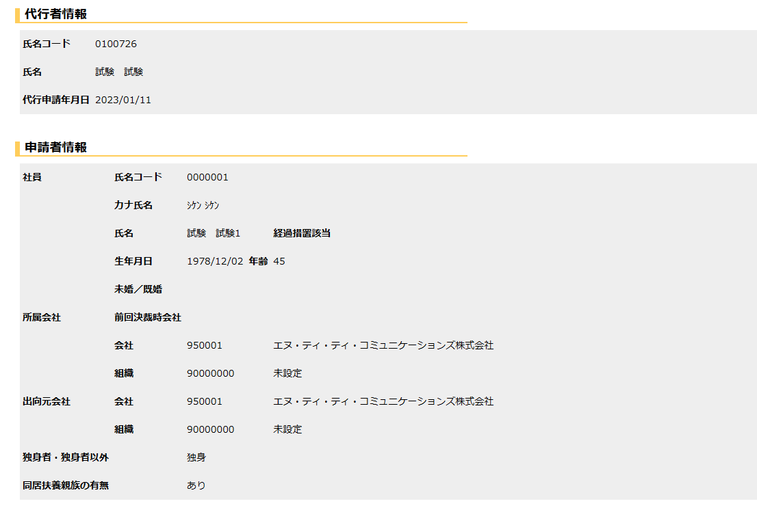

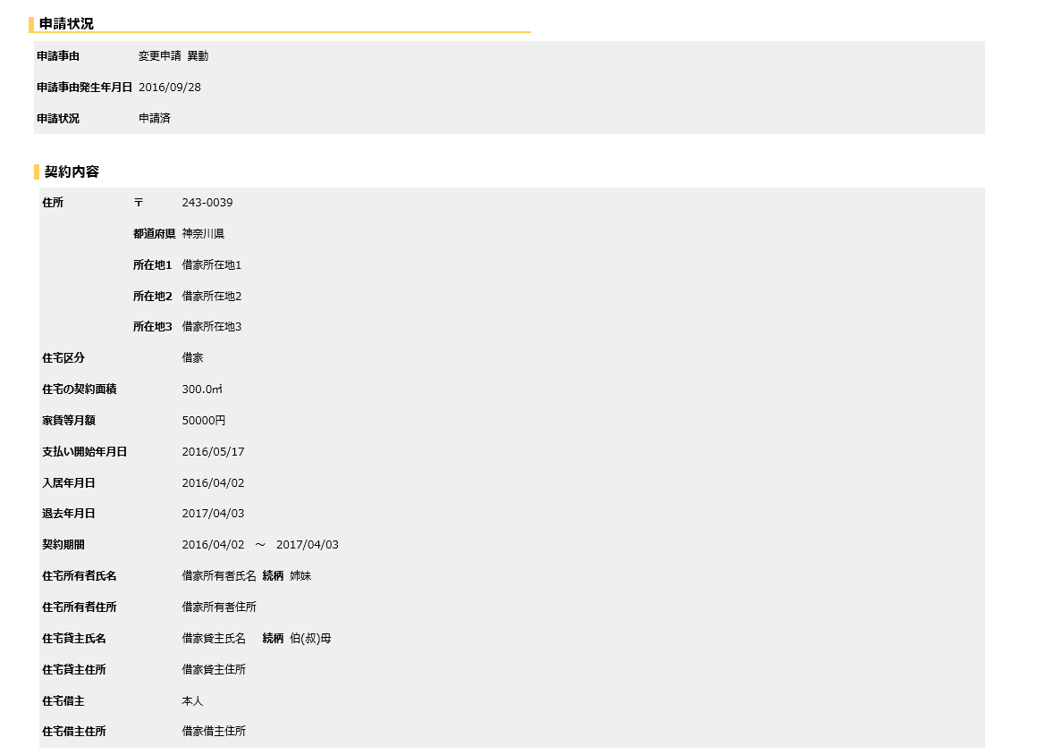

 | ２．適用年月時点の年度末年齢算出方法と住宅補助定年定数参照について

 | 選択された『適用年月』時点の年度末年齢を算出する。
 | 適用年月+ 1日時点、[住宅補助費申請．会社コード]よりJHC_AGE（住宅補助費定年定数）を参照する。
 | 算出した年齢と取得レコードの年齢の比較を行う。

 | 例．チェック内容

 |  | 【JHC_AGE（住宅補助費定年定数）レコードイメージ】
 |  |  | 会社コード | 有効日 | 年齢 | 経過措置フラグ
 |  |  | 999999 | 2017/5/1 | 45 | 0(定年期間) |  | ※制度改正前
 |  |  | 999999 | 2023/4/1 | 43 | 0(定年期間) |  | ※制度改正後
 |  |  | 999999 | 2023/4/1 | 44 | 1(経過措置期間) |  | ※制度改正後
 |  |  | 999999 | 2023/4/1 | 45 | 1(経過措置期間) |  | ※制度改正後

 |  | 【対象者】
 |  |  | Aさん 生年月日 1977/09/01(46) 申請日 2023/4/15 適用年月 2023/04/01 ⇒ NG
 |  |  | Bさん 生年月日 1978/09/01(45) 申請日 2023/4/15 適用年月 2023/04/01 ⇒ OK（経過措置）
 |  |  | Cさん 生年月日 1979/09/01(44) 申請日 2023/4/15 適用年月 2023/04/01 ⇒ OK（経過措置）
 |  |  | Dさん 生年月日 1980/09/01(43) 申請日 2023/4/15 適用年月 2023/04/01 ⇒ OK
 |  |  | Eさん 生年月日 1981/09/01(42) 申請日 2023/4/15 適用年月 2023/04/01 ⇒ OK

 |  | ＜年度を跨ぐケース＞
 |  |  | Bさん 生年月日 1978/09/01(申請45時⇒承認時46) 申請日 2024/3/15 適用年月 2024/04/01 ⇒ NG

